INFORMACIÓN
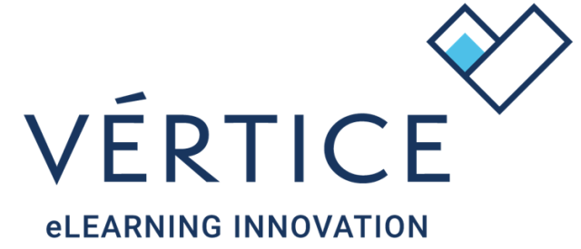

¡Bienvenido a tu cátalogo de contenidos Vértice!

En la pestaña "CATÁLOGO" encontrarás toda la información que necesitas sobre tu oferta formativa, características de los cursos, horas, precios, objetivos, contenidos, etc.
Para facilitar las búsquedas te recomendamos que utilices los filtros que os ofrece Excel y así acotar por tipología, áreas, horas, etc. De este modo podrás localizar de un modo sencillo y eficiente
aquella acción formativa que más se ajuste a vuestra necesidad.

En la pestaña "LOG DE CAMBIO" se recogen aquellas novedades y modificaciones realizadas en el catálogo desde la anterior versión. Es importante que aquellos clientes que publicitéis vuestros cursos a través de web o catálogos externos mantengáis actualizadas vuestras plataformas con los datos que os facilitamos.

DURACIÓN DE LAS LICENCIAS
La duración de las licencias será de 180 días. Todos aquellos alumnos que accedan después de esos 180 días volverá a ser facturada la licencia.

CÓMO SOLICITAR MI CONECTOR
La solicitud de conectores debes formularla enviando un correo a provisiones@verticelearning.com donde deberás indicar el nombre de la acción formativa y su código.
En aquellos casos que necesitéis el conector por temas debéis indicarlo junto con la solicitud.

CÓMO DAR DE ALTA USUARIOS NO FACTURABLES
Se facturará todas las licencias al cliente excepto aquellas que se indiquen de la siguiente forma en el ID de usuario:
DEMO_nombre;
TUT_nombre;
ADMIN_nombre;
AUDITOR_nombre,
Donde el máximo de licencias de este tipo que se acogen a esta exención será del 10% del total facturado mensualmente.

ACTIVA VEGA | ¡¡¡NOVEDAD!!!
VeGA es la asistente virtual basada en inteligencia artificial y disponible en los contenidos con tecnología Vértice.

Entre sus funciones está la de resolver dudas vinculadas al contenido, elaborar contenidos y respuestas basadas en la formación que estén cursando.
VeGA permitirá al alumnado contatar en cualquier momento con un dinamizador que le aclare o resuma conceptos, explique de un modo contextualizado
y adaptado un contenido en cualquier momento.

En la columna "VeGA se indican aquellos contenidos que son compatible con el asistente virtual y que permiten su integración.

Puedes solicitar la activación de forma gratuita a través de atencionalcliente@verticelearning.com

Ante cualquier tipo de duda relacionada con tu catálogo, no tienes más que contactar con el departamento de atención al cliente de Vértice a través de atencionalcliente@verticelearning.com

Muchas gracias por tu confianza.

